상품제안서
플레오맥스 초강력 터보 휴대용 선풍기 TURBO1000 | 상품코드: S46709

 |  |  |  |  |  |  | 02-713-8555 | www.synergygift.co.kr
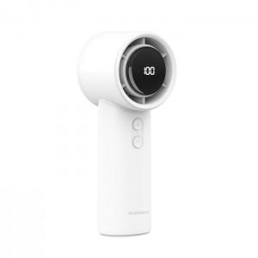 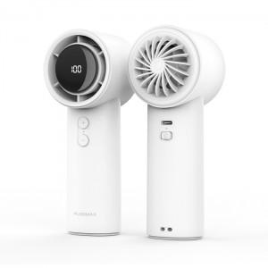 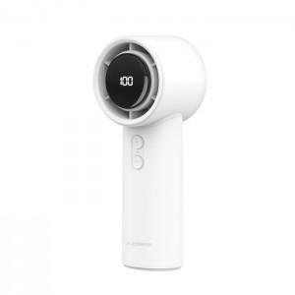

【상세/제작정보】

【인쇄/포장옵션】 | 레이저 / 포장지포장

【공급단가】 | 수량 | 50~ | 100~ | 500~ | 1,000~ | 3,000~
*VAT별도 | 단가 | 9,100원 | 8,640원 | 8,040원 | 7,950원 | 7,800원

【상품 URL】 | https://www.synergygift.co.kr:443/src/goods_detail.php?gdno=46709

